Etusivu
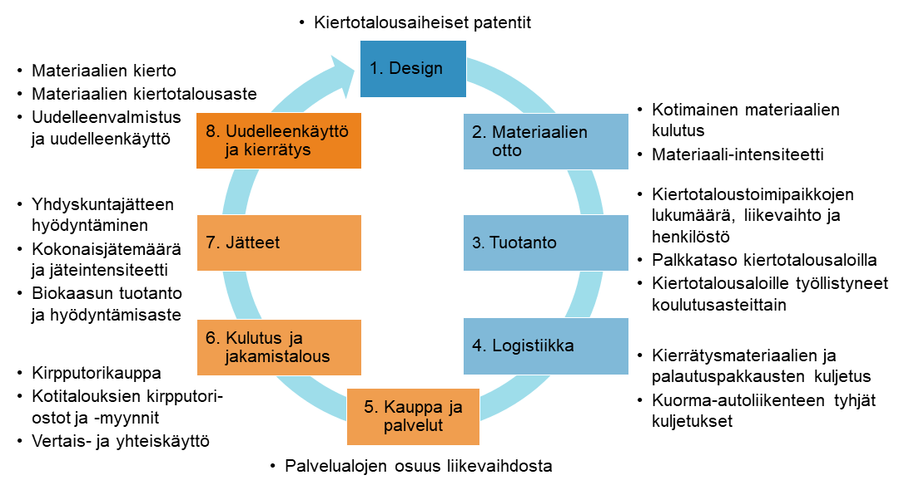

Patentit
VUOSI | Suomi | EU-keskiarvo
2010 | 2.81 | 0.70
2011 | 1.45 | 0.74
2012 | 2.17 | 0.77
Kiertotalousaiheiset patentit miljoonaa asukasta kohden vuosina 2010–2022
2013 | 2.75 | 0.73
2014 | 2.81 | 0.76
2015 | 3.37 | 0.80
2016 | 3.45 | 0.73
2017 | 3.41 | 0.69
2018 | 3.38 | 0.71
2019 | 2.97 | 0.86
2020 | 2.71 | 0.46
2021 | 3.78 | 2.4149863912
2022 | 4.13 | 2.0303774849

Materiaalien otto
Vuosi | Materiaali-intensiteetti (kg/€) | Ei-metalliset mineraalit | Biomassa | Metallimalmit | Fossiiliset energiamateriaalit | Muut | DMC (t)
2010 | 1.1326237262 | 156.7403 | 33.1437 | 20.5587 | 26.6067 | 1.4653 | 238.5147
2011 | 1.0834248669 | 154.581 | 32.46 | 17.9108 | 26.9716 | 2.0422 | 233.9656
2012 | 1.0899747808 | 159.487 | 32.9177 | 18.4983 | 19.7354 | 1.4532 | 232.0916
2013 | 1.2492725532 | 162.801 | 36.3795 | 39.4142 | 23.8202 | 1.1966 | 263.6115
2014 | 1.0923797338 | 157.4865 | 35.1715 | 12.3786 | 23.5112 | 1.1163 | 229.6641
2015 | 1.0592899212 | 150.9752 | 35.1271 | 17.9158 | 18.8231 | 1.0768 | 223.918
2016 | 1.1119906317 | 155.8975 | 36.3702 | 30.2186 | 18.1201 | 1.0603 | 241.6667
2017 | 1.0418458438 | 148.2838 | 34.9411 | 31.7763 | 17.6419 | 1.0075 | 233.6506
Kotimainen materiaalien kulutus materiaaleittain ja materiaali-intensiteetti vuosina 2010–2022
2018 | 1.1439882375 | 164.3881 | 39.0486 | 33.3809 | 21.7732 | 0.8909 | 259.4817
2019 | 1.075460259 | 161.6863 | 38.6679 | 28.0861 | 17.4885 | 0.9958 | 246.9246
2020 | 1.1085275121 | 160.684 | 38.1667 | 33.745 | 14.8917 | 1.0356 | 248.523
2021 | 1.0588229191 | 159.3722 | 38.6063 | 33.2845 | 12.4027 | 1.2411 | 244.9068
2022 | 1.0934798133 | 168.136086 | 35.44105 | 37.462056 | 14.590854 | 1.344271 | 256.974317

Kiertotalousaloille työllist
Vuosi | Ammatillinen koulutus | Ammattikorkeakoulukoulutus | Lukiokoulutus | Yliopistokoulutus
2010 | 1,125 | 195 | 176 | 54
2011 | 1,261 | 207 | 166 | 93
2012 | 1,240 | 199 | 177 | 69
2013 | 1,286 | 210 | 163 | 73
Kiertotalousaloille vuoden sisällä valmistumisesta työllistyneet koulutusasteittain vuosina 2010–2020
2014 | 1,144 | 215 | 145 | 75
2015 | 1,033 | 218 | 134 | 68
2016 | 1,223 | 227 | 140 | 83
2017 | 1,193 | 241 | 138 | 87
2018 | 1,318 | 224 | 132 | 82
2019 | 1,409 | 238 | 122 | 89
2020 | 1,120 | 250 | 80 | 71
2021 | 996 | 248 | 97 | 100
Kiertotalousaloille työllistyneet koulutusasteittain 2010-2021 (lkm)

Kiertotaloustoimipaikat
vuosi | yritys_lkm | toimipaikka_lkm | henkmaara_sum | liikevaihto_sum
2013 | 13143 | 14407 | 48484.431432 | 8097755915.1
2014 | 11801 | 13058 | 45730.717814 | 8343201288.8
2015 | 12365 | 13677 | 47056.663056 | 8658863415.7
2016 | 12045 | 13374 | 46549.668696 | 8775299183.7
2017 | 11692 | 13071 | 46880.954681 | 9947828853.6
2018 | 11416 | 12878 | 49381.699408 | 10336618691
2019 | 11066 | 12551 | 50293.421207 | 10918993585
2020 | 11112 | 12533 | 49300.8715 | 10365735245
2021 | 10455 | 11856 | 45302.73 | 11137100724
Kiertotaloustoimipaikkojen lukumäärä, liikevaihto ja henkilöstö vuosina 2013–2021

Toimipaikat maakunnittain
Kiertotaloustoimipaikkojen liikevaihto maakunnittain vuosina 2013, 2017 ja 2021
vuosi | maakunta_koodi | yritys_lkm | toimipaikka_lkm | liikevaihto_sum | henkmaara_sum
2013 | 01 | 3150 | 3445 | 3124352038.8 | 14835.084812
2013 | 02 | 1401 | 1441 | 570623152.6 | 3881.9227301
2013 | 04 | 781 | 835 | 459490944.2 | 2362.6179263
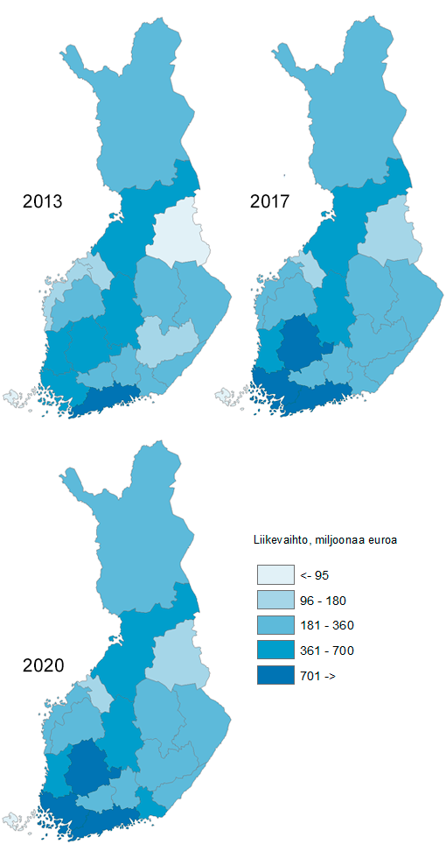
2013 | 05 | 500 | 515 | 240783101.82 | 1608.2181995
2013 | 06 | 1299 | 1354 | 696118313.54 | 4462.9615587
2013 | 07 | 555 | 568 | 237979987.32 | 1861.697074
2013 | 08 | 473 | 495 | 290722016.5 | 2087.4339925
2013 | 09 | 346 | 361 | 217209954.28 | 1529.173
2013 | 10 | 425 | 436 | 136308786.7 | 1309.7763648
2013 | 11 | 595 | 625 | 261363181.96 | 1854.6451456
2013 | 12 | 445 | 456 | 186835230.4 | 1302.1308364
2013 | 13 | 697 | 722 | 361415443.42 | 2372.2666457
2013 | 14 | 742 | 748 | 211572806.22 | 1584.8842436
2013 | 15 | 494 | 502 | 175747123.48 | 1146.5789506
2013 | 16 | 235 | 236 | 95778896.797 | 738.594
2013 | 17 | 852 | 891 | 473012616.33 | 3160.1926052
2013 | 18 | 170 | 175 | 84200868.049 | 522.80153654
2013 | 19 | 489 | 518 | 251924778.67 | 1724.0338111
2013 | 21 | 82 | 84 | 22316674.062 | 139.418
2014 | 01 | 2888 | 3179 | 3055818756.7 | 13499.690922
2014 | 02 | 1256 | 1294 | 705073832.07 | 3973.5158585
2014 | 04 | 693 | 736 | 438828450.33 | 2386.111
2014 | 05 | 459 | 476 | 242889372.18 | 1475.9221628
2014 | 06 | 1162 | 1211 | 755271865.96 | 4301.1639275
2014 | 07 | 509 | 519 | 351718366.68 | 1749.7104797
2014 | 08 | 435 | 459 | 274613574.39 | 1952.241
2014 | 09 | 324 | 341 | 219384191.14 | 1403.1907876
2014 | 10 | 372 | 385 | 138065825.98 | 1192.048
2014 | 11 | 528 | 554 | 263060479.59 | 1721.654
2014 | 12 | 408 | 417 | 189853168.47 | 1233.222389
2014 | 13 | 604 | 628 | 366805607.32 | 2230.23
2014 | 14 | 671 | 680 | 206366166.65 | 1418.639
2014 | 15 | 451 | 458 | 191321204.83 | 1172.4053262
2014 | 16 | 211 | 212 | 100882288.56 | 666.314
2014 | 17 | 767 | 811 | 473340860.76 | 3071.5249612
2014 | 18 | 150 | 156 | 87744478.145 | 516.836
2014 | 19 | 426 | 459 | 257605421.53 | 1600.056
2014 | 21 | 81 | 83 | 24557377.592 | 166.242
2015 | 01 | 3024 | 3329 | 3289863834.4 | 14233.260701
2015 | 02 | 1294 | 1337 | 702274639.51 | 3940.337608
2015 | 04 | 723 | 766 | 479143719.18 | 2447.8955526
2015 | 05 | 474 | 490 | 252072660.14 | 1565.3212399
2015 | 06 | 1220 | 1268 | 757671263.05 | 4330.1334618
2015 | 07 | 525 | 531 | 236388621.66 | 1719.1698112
2015 | 08 | 447 | 470 | 310593206.2 | 1938.6614062
2015 | 09 | 338 | 356 | 244028867.2 | 1570.0805385
2015 | 10 | 383 | 396 | 142607324.79 | 1189.549245
2015 | 11 | 589 | 616 | 299314480.9 | 1771.3849555
2015 | 12 | 432 | 442 | 177433183.2 | 1203.0211625
2015 | 13 | 651 | 678 | 380227351.52 | 2334.373888
2015 | 14 | 702 | 712 | 212449302.52 | 1400.3629354
2015 | 15 | 483 | 490 | 196863699.63 | 1165.29185
2015 | 16 | 208 | 210 | 85434932.414 | 650.87828477
2015 | 17 | 816 | 859 | 504365180.23 | 3173.4147463
2015 | 18 | 149 | 156 | 92353474.733 | 550.05019669
2015 | 19 | 445 | 482 | 269152059.89 | 1695.108511
2015 | 21 | 87 | 89 | 26625614.622 | 178.36696212
2016 | 01 | 2941 | 3241 | 3339374475.2 | 13929.095843
2016 | 02 | 1273 | 1316 | 748606759.78 | 3892.9351676
2016 | 04 | 716 | 759 | 430032155.16 | 2296.8575396
2016 | 05 | 470 | 481 | 256633091.13 | 1578.6500981
2016 | 06 | 1178 | 1228 | 753035130.35 | 4272.7067785
2016 | 07 | 518 | 531 | 256648647.09 | 1700.5307465
2016 | 08 | 427 | 448 | 297031765.69 | 2018.456748
2016 | 09 | 329 | 349 | 259919700.77 | 1519.8261669
2016 | 10 | 374 | 385 | 139881534.66 | 1149.6228207
2016 | 11 | 572 | 598 | 302057733.49 | 1895.3476099
2016 | 12 | 427 | 437 | 193929632.13 | 1309.8596534
2016 | 13 | 638 | 665 | 354301047.68 | 2193.720327
2016 | 14 | 690 | 699 | 218461081.51 | 1410.0694462
2016 | 15 | 474 | 479 | 203832172.97 | 1119.583414
2016 | 16 | 207 | 208 | 92946947.847 | 643.32118287
2016 | 17 | 803 | 839 | 504036750.8 | 3173.9249727
2016 | 18 | 155 | 164 | 107914997.06 | 556.85847285
2016 | 19 | 428 | 465 | 292110703.78 | 1722.3581283
2016 | 21 | 80 | 82 | 24544856.709 | 165.94357926
2017 | 01 | 2862 | 3175 | 3915956639.2 | 14342.901818
2017 | 02 | 1252 | 1302 | 799863638.71 | 3911.6532111
2017 | 04 | 683 | 725 | 453921816.34 | 2240.8503225
2017 | 05 | 469 | 482 | 287253548.27 | 1609.8007781
2017 | 06 | 1168 | 1218 | 894456102.01 | 4278.1835493
2017 | 07 | 508 | 523 | 271539689.02 | 1698.9982927
2017 | 08 | 409 | 434 | 355610643.19 | 1924.0779409
2017 | 09 | 317 | 335 | 255518402.37 | 1457.1487537
2017 | 10 | 372 | 382 | 194057264.18 | 1176.4169872
2017 | 11 | 545 | 571 | 347566567 | 1951.9616864
2017 | 12 | 403 | 414 | 198152281.77 | 1261.7161863
2017 | 13 | 634 | 667 | 397573905.35 | 2240.4869984
2017 | 14 | 655 | 665 | 255312290.9 | 1411.2833229
2017 | 15 | 471 | 477 | 212340226.03 | 1087.9862917
2017 | 16 | 202 | 204 | 98676820.341 | 643.32561628
2017 | 17 | 783 | 822 | 565537455.75 | 3309.0551327
2017 | 18 | 143 | 151 | 115161992.22 | 535.01801337
2017 | 19 | 414 | 447 | 303911186.59 | 1662.8511802
2017 | 21 | 76 | 77 | 25418384.302 | 137.23860009
2018 | 01 | 2774 | 3094 | 3741514199.6 | 14802.353693
2018 | 02 | 1227 | 1280 | 811510397.94 | 3941.5956192
2018 | 04 | 670 | 718 | 554473798.46 | 2484.9571865
2018 | 05 | 460 | 472 | 297874897.66 | 1617.572018
2018 | 06 | 1149 | 1200 | 1019418108.7 | 4825.1272454
2018 | 07 | 495 | 513 | 303710480.94 | 1780.1252725
2018 | 08 | 404 | 436 | 399590687.02 | 2236.2071847
2018 | 09 | 317 | 337 | 272863454.85 | 1456.2046153
2018 | 10 | 369 | 381 | 197467991.84 | 1196.1564645
2018 | 11 | 545 | 571 | 355053278.2 | 1941.2234289
2018 | 12 | 405 | 419 | 224592588.75 | 1318.3027503
2018 | 13 | 613 | 644 | 504222224.57 | 2852.7147807
2018 | 14 | 628 | 639 | 245412883.25 | 1392.6526754
2018 | 15 | 463 | 471 | 222619801.69 | 1094.6276238
2018 | 16 | 195 | 200 | 112383356.75 | 650.9525182
2018 | 17 | 789 | 830 | 617025851.82 | 3378.8662197
2018 | 18 | 146 | 152 | 121080728.43 | 564.56106028
2018 | 19 | 411 | 446 | 319271535.67 | 1715.3827118
2018 | 21 | 73 | 75 | 16532425.271 | 132.11633978
2019 | 01 | 2745 | 3082 | 4095597181.5 | 15366.292103
2019 | 02 | 1207 | 1258 | 879585221.93 | 4022.7233401
2019 | 04 | 649 | 697 | 518474147.16 | 2520.515312
2019 | 05 | 454 | 465 | 317633284.62 | 1573.7651008
2019 | 06 | 1106 | 1155 | 1010034522.1 | 4967.0037855
2019 | 07 | 468 | 483 | 333989435.4 | 1849.5693297
2019 | 08 | 387 | 415 | 424420350.33 | 2228.4540683
2019 | 09 | 309 | 330 | 268790493.09 | 1430.7996601
2019 | 10 | 340 | 352 | 186094689.93 | 1178.8277562
2019 | 11 | 532 | 561 | 365513274.7 | 1940.1016487
2019 | 12 | 381 | 392 | 233521264.98 | 1301.2122969
2019 | 13 | 613 | 643 | 556675272.14 | 2951.981772
2019 | 14 | 592 | 601 | 250029003.07 | 1362.466058
2019 | 15 | 442 | 451 | 245768827.69 | 1090.3695281
2019 | 16 | 200 | 204 | 107639017.05 | 679.34659651
2019 | 17 | 775 | 813 | 603217281.54 | 3306.7798693
2019 | 18 | 145 | 151 | 130179832.52 | 613.54661218
2019 | 19 | 388 | 423 | 372455676.27 | 1782.565466
2019 | 21 | 73 | 75 | 19374809.33 | 127.10090305
2020 | 01 | 2732 | 3047 | 3746049061 | 14381.894705
2020 | 02 | 1208 | 1259 | 855170500.66 | 4192.6435794
2020 | 04 | 653 | 697 | 514654060.91 | 2340.5182912
2020 | 05 | 448 | 461 | 288383947.2 | 1564.7502985
2020 | 06 | 1132 | 1181 | 1035988545.9 | 5074.7684303
2020 | 07 | 473 | 489 | 332220825.89 | 1908.1146586
2020 | 08 | 394 | 416 | 423431913.25 | 2131.924109
2020 | 09 | 306 | 321 | 236056131.35 | 1352.9611188
2020 | 10 | 337 | 346 | 184042101.06 | 1185.8750301
2020 | 11 | 534 | 558 | 347629581.03 | 1877.3433731
2020 | 12 | 372 | 383 | 213200060.13 | 1276.648259
2020 | 13 | 603 | 634 | 528788490.44 | 2959.3554754
2020 | 14 | 598 | 607 | 233015522.84 | 1388.87563
2020 | 15 | 454 | 466 | 256434377.67 | 1228.2864779
2020 | 16 | 212 | 214 | 100895470.25 | 638.90885724
2020 | 17 | 762 | 807 | 583543897.81 | 3293.5206012
2020 | 18 | 146 | 152 | 125996779.82 | 612.54421011
2020 | 19 | 384 | 415 | 342483878.16 | 1759.1900642
2020 | 21 | 78 | 80 | 17750100.047 | 132.74833124
2021 | 01 | 2597 | 2908 | 4153519906.1 | 13041.71
2021 | 02 | 1146 | 1193 | 777017326.59 | 3640.99
2021 | 04 | 628 | 669 | 611882199.06 | 2227.13
2021 | 05 | 407 | 420 | 315657368.61 | 1425.85
2021 | 06 | 1080 | 1125 | 1067014027.5 | 4838.29
2021 | 07 | 446 | 461 | 373402632.65 | 1705.3
2021 | 08 | 374 | 394 | 451696256.3 | 1975.76
2021 | 09 | 297 | 310 | 267882312.83 | 1281.55
2021 | 10 | 325 | 335 | 194556604.7 | 1076.3
2021 | 11 | 510 | 531 | 358535792.62 | 1637.95
2021 | 12 | 342 | 352 | 217414413.96 | 1095.9
2021 | 13 | 571 | 592 | 498486242.95 | 2683
2021 | 14 | 562 | 568 | 247136035.99 | 1213.3
2021 | 15 | 418 | 428 | 277202672.76 | 1136.3
2021 | 16 | 197 | 200 | 116045486.47 | 646.9
2021 | 17 | 735 | 770 | 656867254.91 | 3225
2021 | 18 | 131 | 134 | 120733636.88 | 543.8
2021 | 19 | 364 | 392 | 410957630.2 | 1761.5
2021 | 21 | 72 | 74 | 21092922.582 | 146.2

Mediaanipalkat
kokonaisansioiden mediaani | vuosi | Kierrätys | Korjaus ja uudelleenkäyttö | Vuokraus ja leasing | Kaikki toimialat
 | 2010 | 2582 | 2831 | 2791 | 2715
 | 2011 | 2650 | 2861 | 2746 | 2774
 | 2012 | 2720 | 2971 | 2836 | 2853
 | 2013 | 2751 | 3024 | 2911 | 2928
 | 2014 | 2740 | 2966 | 3042 | 2946
 | 2015 | 2811 | 2995 | 3042 | 2963
 | 2016 | 2896 | 3072 | 3155 | 3001
 | 2017 | 2871 | 3077 | 3167 | 3018
Kiertotaloustoimialojen ja kaikkien toimialojen mediaanipalkat vuosina 2010–2020
 | 2018 | 3010 | 3153 | 3181 | 3079
 | 2019 | 3033 | 3308 | 3201 | 3139
 | 2020 | 3082 | 3280 | 3451 | 3228
 | 2021 | 3113 | 3414 | 3556 | 3314

Tyhjät kuljetukset
Vuosi | Tyhjien osuus kaikista kuljetuksista
2011 | 27%
2012 | 27%
2013 | 26%
2014 | 29%
2015 | 25%
2016 | 23%
2017 | 21%
2018 | 20%
2019 | 22%
Kuorma-autoliikenteen tyhjät kuljetukset vuosina 2011–2022
2020 | 22%
2021 | 25%
2022 | 24%

Logistiikka
Vuosi | Kierrätysmateriaalit (1000 t) | Tyhjät palautuspakkaukset (1000 t) | Keskimääräinen kuljetusmatka, km
2011 | 3561 | 1682 | 66.5
2012 | 3508 | 1559 | 95
2013 | 4395 | 1682 | 98
2014 | 4422 | 1148 | 68
2015 | 3049 | 908 | 88.5
2016 | 4077 | 1064 | 89.5
2017 | 3278 | 1581 | 94
2018 | 1959 | 1101 | 113.5
Kierrätysmateriaalien ja palautuspakkausten kuljetus vuosina 2011–2022
2019 | 1231 | 1265 | 118.5
2020 | 3226 | 1100 | 120
2021 | 2954 | 1315 | 142
2022 | 2577 | 1362 | 152

Kauppa
 | Palvelualojen liikevaihdon osuus koko taloudesta vuosina 2013–2020
Vuosi | Yhteensä (mrd€) | Palvelualojen liikevaihdon osuus koko taloudesta
2013 | 393.860047 | 22%
2014 | 385.897369 | 23%
2015 | 380.516412 | 25%
2016 | 387.327565 | 25%
2017 | 411.146587 | 25%
2018 | 436.536147 | 26%
2019 | 446.835774 | 26%
2020 | 427.868434 | 25%
2021 | 488.747513 | 24%
Palvelualojen liikevaihdon osuus koko taloudesta vuosina 2013–2020

Kirpputorikauppa
vuosi | Toimipaikkojen lukumäärä (kpl) | Liikevaihto (milj. €) | Henkilöstömäärä (kpl)
2013 | 995 | 76.151696269 | 1168.0919543 | 76,151,696 | 76
2014 | 747 | 76.368932629 | 1064.711 | 76,368,933 | 76
2015 | 910 | 83.276348813 | 1150.4822445 | 83,276,349 | 83
2016 | 872 | 82.25942816 | 1140.5482246 | 82,259,428 | 82
2017 | 832 | 80.847280187 | 1073.9272261 | 80,847,280 | 81
2018 | 774 | 81.31715738 | 1040.3153132 | 81,317,157 | 81
2019 | 708 | 83.896978037 | 998.61055271 | 83,896,978 | 84
2020 | 684 | 76.418845237 | 880.602 | 76,418,845 | 76
Kirpputoritoimialoilla toimivien toimipaikkojen lukumäärä, liikevaihto ja henkilöstömäärä vuosina 2013–2021
2021 | 637 | 89.751203578 | 819.75 | 89,751,204 | 90

Kirpputorikauppa_alue
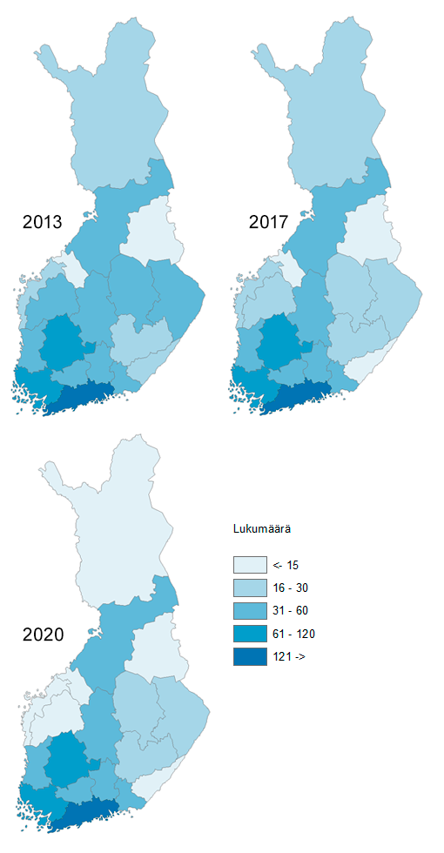
Kirpputoritoimipaikkojen lukumäärä maakunnittain vuosina 2013, 2017 ja 2021
vuosi | maakunta_koodi | maakunta_nimi |  | liikevaihto_sum | henkmaara_sum
2013 | 01 | Uusimaa | 286 | 27532563.012 | 494.38407
2013 | 02 | Varsinais-Suomi | 108 | 6678566.7365 | 93.328
2013 | 04 | Satakunta | 41 | 2065132 | 32.245233173
2013 | 05 | Kanta-Häme | 45 | 3250382.5569 | 46.841
2013 | 06 | Pirkanmaa | 114 | 8361515 | 112.19268239
2013 | 07 | Päijät-Häme | 43 | 3578536.2552 | 49.3
2013 | 08 | Kymenlaakso | 38 | 3578832 | 36.3
2013 | 09 | Etelä-Karjala | 23 | 1143993 | 18.2
2013 | 10 | Etelä-Savo | 23 | 998618 | 17.1
2013 | 11 | Pohjois-Savo | 42 | 2392006.2857 | 31.353895667
2013 | 12 | Pohjois-Karjala | 34 | 2046437 | 23.728087519
2013 | 13 | Keski-Suomi | 40 | 2975191.7143 | 42.2
2013 | 14 | Etelä-Pohjanmaa | 36 | 4238871 | 36.8
2013 | 15 | Pohjanmaa | 25 | 2254308.0685 | 29.6
2013 | 16 | Keski-Pohjanmaa | 7 | 398605 | 7
2013 | 17 | Pohjois-Pohjanmaa | 51 | 3001772 | 48.018985539
2013 | 18 | Kainuu | 12 | 544662 | 11.2
2013 | 19 | Lappi | 27 | 1111704.6401 | 38.3
2014 | 01 | Uusimaa | 233 | 28382321.289 | 458.971
2014 | 02 | Varsinais-Suomi | 79 | 7060476.2844 | 84.65
2014 | 04 | Satakunta | 31 | 2112482 | 31.9
2014 | 05 | Kanta-Häme | 38 | 3455606.2382 | 43.625
2014 | 06 | Pirkanmaa | 79 | 8239322 | 108.4
2014 | 07 | Päijät-Häme | 35 | 3520902 | 45.5
2014 | 08 | Kymenlaakso | 29 | 3493733 | 33.4
2014 | 09 | Etelä-Karjala | 12 | 814274 | 13.2
2014 | 10 | Etelä-Savo | 16 | 823870 | 14.7
2014 | 11 | Pohjois-Savo | 22 | 2134322.0976 | 29.299
2014 | 12 | Pohjois-Karjala | 24 | 1721255 | 20.6
2014 | 13 | Keski-Suomi | 33 | 3187953.9858 | 40.966
2014 | 14 | Etelä-Pohjanmaa | 26 | 4334296 | 31.4
2014 | 15 | Pohjanmaa | 20 | 2530206 | 34.5
2014 | 16 | Keski-Pohjanmaa | 7 | 360821 | 6.6
2014 | 17 | Pohjois-Pohjanmaa | 37 | 2916522.7335 | 44.6
2014 | 18 | Kainuu | 8 | 446288 | 7.8
2014 | 19 | Lappi | 18 | 834281 | 14.6
2015 | 01 | Uusimaa | 284 | 32810978.787 | 517.63162843
2015 | 02 | Varsinais-Suomi | 96 | 8042942.8887 | 93.275503332
2015 | 04 | Satakunta | 35 | 3236897.6 | 38.123812719
2015 | 05 | Kanta-Häme | 46 | 3519359.6317 | 42.343819478
2015 | 06 | Pirkanmaa | 95 | 7778502.6427 | 106.19944206
2015 | 07 | Päijät-Häme | 37 | 3758659.2578 | 48.1222624
2015 | 08 | Kymenlaakso | 32 | 3574427 | 35.525184575
2015 | 09 | Etelä-Karjala | 16 | 709991 | 12.684772872
2015 | 10 | Etelä-Savo | 19 | 792884 | 14.227767441
2015 | 11 | Pohjois-Savo | 34 | 2264203 | 28.236492183
2015 | 12 | Pohjois-Karjala | 26 | 1673228 | 21.629047509
2015 | 13 | Keski-Suomi | 41 | 3455780.1462 | 49.448914751
2015 | 14 | Etelä-Pohjanmaa | 35 | 4459409 | 30.741582652
2015 | 15 | Pohjanmaa | 22 | 2346186 | 26.341064675
2015 | 16 | Keski-Pohjanmaa | 9 | 381643 | 7.9075849856
2015 | 17 | Pohjois-Pohjanmaa | 50 | 2776229.0172 | 41.175853779
2015 | 18 | Kainuu | 9 | 563949 | 8.1497945952
2015 | 19 | Lappi | 24 | 1131078.842 | 28.717716082
2016 | 01 | Uusimaa | 275 | 33315217.713 | 529.51215008
2016 | 02 | Varsinais-Suomi | 102 | 8750089.1326 | 104.63156637
2016 | 04 | Satakunta | 42 | 3286694.175 | 42.521520595
2016 | 05 | Kanta-Häme | 41 | 2855451.5222 | 38.612169434
2016 | 06 | Pirkanmaa | 92 | 7775414.5904 | 103.4446381
2016 | 07 | Päijät-Häme | 39 | 4199883 | 47.769716537
2016 | 08 | Kymenlaakso | 31 | 3201022 | 35.444209785
2016 | 09 | Etelä-Karjala | 15 | 642508 | 10.412723852
2016 | 10 | Etelä-Savo | 16 | 884693 | 13.228696446
2016 | 11 | Pohjois-Savo | 31 | 2206678.1789 | 25.26514905
2016 | 12 | Pohjois-Karjala | 25 | 2157084 | 25.198810423
2016 | 13 | Keski-Suomi | 34 | 2921141.0111 | 41.526869988
2016 | 14 | Etelä-Pohjanmaa | 29 | 4147205 | 29.683931714
2016 | 15 | Pohjanmaa | 19 | 1150445 | 11.516850914
2016 | 16 | Keski-Pohjanmaa | 9 | 384104 | 7.0658590134
2016 | 17 | Pohjois-Pohjanmaa | 44 | 3109477.375 | 39.441877212
2016 | 18 | Kainuu | 8 | 405332 | 7.0366439857
2016 | 19 | Lappi | 20 | 866988.46154 | 28.234841097
2017 | 01 | Uusimaa | 257 | 30373328.567 | 506.20687099
2017 | 02 | Varsinais-Suomi | 90 | 9120454.4146 | 98.57789977
2017 | 04 | Satakunta | 44 | 3635732.9029 | 36.11493391
2017 | 05 | Kanta-Häme | 40 | 2602032.6318 | 33.01186674
2017 | 06 | Pirkanmaa | 91 | 7791721.9158 | 101.31948236
2017 | 07 | Päijät-Häme | 40 | 4430929 | 50.458147607
2017 | 08 | Kymenlaakso | 33 | 3235213 | 33.154808448
2017 | 09 | Etelä-Karjala | 15 | 734779 | 10.252111659
2017 | 10 | Etelä-Savo | 19 | 979353 | 13.781017842
2017 | 11 | Pohjois-Savo | 30 | 1984370.8641 | 25.157864337
2017 | 12 | Pohjois-Karjala | 23 | 2281522 | 23.399986535
2017 | 13 | Keski-Suomi | 36 | 3094343.1826 | 38.640111057
2017 | 14 | Etelä-Pohjanmaa | 23 | 4005513 | 27.213808323
2017 | 15 | Pohjanmaa | 19 | 1171847 | 10.611155182
2017 | 16 | Keski-Pohjanmaa | 9 | 491147 | 6.1775660074
2017 | 17 | Pohjois-Pohjanmaa | 40 | 3550345.708 | 41.821464045
2017 | 18 | Kainuu | 5 | 344761 | 5.630103836
2017 | 19 | Lappi | 18 | 1019886 | 12.398027406
2018 | 01 | Uusimaa | 238 | 32891874.022 | 506.25914152
2018 | 02 | Varsinais-Suomi | 83 | 9172414.1976 | 91.486438235
2018 | 04 | Satakunta | 41 | 2732555.3825 | 36.467618076
2018 | 05 | Kanta-Häme | 37 | 2436100.4642 | 26.966644423
2018 | 06 | Pirkanmaa | 89 | 7349490.6623 | 94.02179069
2018 | 07 | Päijät-Häme | 41 | 4541265 | 51.86800597
2018 | 08 | Kymenlaakso | 35 | 3192615 | 36.15178014
2018 | 09 | Etelä-Karjala | 10 | 781413 | 10.359407048
2018 | 10 | Etelä-Savo | 18 | 842211 | 12.077188973
2018 | 11 | Pohjois-Savo | 27 | 1946853.5489 | 23.927776086
2018 | 12 | Pohjois-Karjala | 19 | 2554025 | 25.59651716
2018 | 13 | Keski-Suomi | 33 | 2931166.8944 | 39.011829618
2018 | 14 | Etelä-Pohjanmaa | 20 | 4240347 | 24.30580725
2018 | 15 | Pohjanmaa | 20 | 1128715 | 9.6575202435
2018 | 16 | Keski-Pohjanmaa | 6 | 300296 | 4.1368390555
2018 | 17 | Pohjois-Pohjanmaa | 37 | 3007714.2082 | 33.832215472
2018 | 18 | Kainuu | 5 | 375229 | 3.6524001558
2018 | 19 | Lappi | 15 | 892872 | 10.536393108
2019 | 01 | Uusimaa | 221 | 35198247.205 | 499.6783662
2019 | 02 | Varsinais-Suomi | 80 | 9075829.571 | 83.841518015
2019 | 04 | Satakunta | 34 | 2784943.75 | 36.071188936
2019 | 05 | Kanta-Häme | 37 | 2440814.3202 | 25.171418538
2019 | 06 | Pirkanmaa | 77 | 8070876.1312 | 90.586857396
2019 | 07 | Päijät-Häme | 29 | 3541329 | 39.661084235
2019 | 08 | Kymenlaakso | 33 | 3694628 | 34.388693987
2019 | 09 | Etelä-Karjala | 11 | 681573 | 9.7334282855
2019 | 10 | Etelä-Savo | 16 | 742956 | 9.0880340865
2019 | 11 | Pohjois-Savo | 25 | 1805191.3893 | 20.898486875
2019 | 12 | Pohjois-Karjala | 16 | 2642780 | 27.681915412
2019 | 13 | Keski-Suomi | 32 | 3617509.7551 | 44.25341525
2019 | 14 | Etelä-Pohjanmaa | 20 | 3598382 | 19.577642093
2019 | 15 | Pohjanmaa | 17 | 823930 | 9.7743236564
2019 | 16 | Keski-Pohjanmaa | 7 | 383928 | 4.0624990737
2019 | 17 | Pohjois-Pohjanmaa | 34 | 3513766.9149 | 30.636273455
2019 | 18 | Kainuu | 5 | 355927 | 3.9226302078
2019 | 19 | Lappi | 14 | 924366 | 9.5827770057
2020 | 01 | Uusimaa | 202 | 29692631.648 | 412.532 | -0.29370629371
2020 | 02 | Varsinais-Suomi | 77 | 9645516.1835 | 94.37 | -0.28703703704
2020 | 04 | Satakunta | 35 | 2739049 | 24.63 | -0.14634146341
2020 | 05 | Kanta-Häme | 44 | 2613433.3716 | 28.1 | -0.022222222222
2020 | 06 | Pirkanmaa | 68 | 6403601.3836 | 72.13 | -0.40350877193
2020 | 07 | Päijät-Häme | 33 | 2991691 | 37.04 | -0.23255813953
2020 | 08 | Kymenlaakso | 32 | 4362969 | 31.27 | -0.15789473684
2020 | 09 | Etelä-Karjala | 10 | 645436 | 11.38 | -0.5652173913
2020 | 10 | Etelä-Savo | 17 | 729205 | 9.58 | -0.26086956522
2020 | 11 | Pohjois-Savo | 24 | 1847981.5838 | 21.480326087 | -0.42857142857
2020 | 12 | Pohjois-Karjala | 19 | 2649210 | 24.37 | -0.44117647059
2020 | 13 | Keski-Suomi | 31 | 2836876.5996 | 31.409673913 | -0.225
2020 | 14 | Etelä-Pohjanmaa | 15 | 3339356 | 17.61 | -0.58333333333
2020 | 15 | Pohjanmaa | 12 | 701434 | 6.65 | -0.52
2020 | 16 | Keski-Pohjanmaa | 9 | 646916 | 6.7 | 0.28571428571
2020 | 17 | Pohjois-Pohjanmaa | 35 | 3468213.4672 | 35.98 | -0.3137254902
2020 | 18 | Kainuu | 6 | 245097 | 4.98 | -0.5
2020 | 19 | Lappi | 15 | 860228 | 10.39 | -0.44444444444
2021 | 01 | Uusimaa | 199 | 38410855.635 | 453.7 | -0.3041958042 | 0.39510642791 | 0.099793470567
2021 | 02 | Varsinais-Suomi | 83 | 11992138.25 | 72.6 | -0.23148148148 | 0.79561554491 | -0.23068771855
2021 | 04 | Satakunta | 33 | 3211047.3921 | 27.1 | -0.19512195122 | 0.55488723825 | 0.10028420625
2021 | 05 | Kanta-Häme | 36 | 2306724.0648 | 23.1 | -0.2 | -0.29032228533 | -0.17793594306
2021 | 06 | Pirkanmaa | 61 | 6388726.1795 | 50.05 | -0.4649122807 | -0.2359367675 | -0.3061139609
2021 | 07 | Päijät-Häme | 31 | 3417122 | 27.9 | -0.27906976744 | -0.045106223243 | -0.24676025918
2021 | 08 | Kymenlaakso | 29 | 4543520 | 27.3 | -0.23684210526 | 0.26955386562 | -0.1269587464
2021 | 09 | Etelä-Karjala | 11 | 655196 | 7.1 | -0.52173913043 | -0.42727271933 | -0.37609841828
2021 | 10 | Etelä-Savo | 14 | 679003 | 7.4 | -0.39130434783 | -0.32005731922 | -0.22755741127
2021 | 11 | Pohjois-Savo | 20 | 1724124.5 | 17.2 | -0.52380952381 | -0.27921405964 | -0.19926727693
2021 | 12 | Pohjois-Karjala | 14 | 2360879 | 17.2 | -0.58823529412 | 0.15365339857 | -0.29421419778
2021 | 13 | Keski-Suomi | 29 | 3070355.3114 | 23.2 | -0.275 | 0.03198570252 | -0.26137405742
2021 | 14 | Etelä-Pohjanmaa | 14 | 3490483 | 15.8 | -0.61111111111 | -0.17655361534 | -0.10278250994
2021 | 15 | Pohjanmaa | 9 | 567517 | 4.8 | -0.64 | -0.74825224292 | -0.27819548872
2021 | 16 | Keski-Pohjanmaa | 7 | 569485 | 4.9 | 0 | 0.42869507407 | -0.26865671642
2021 | 17 | Pohjois-Pohjanmaa | 28 | 5564105.2456 | 29.5 | -0.45098039216 | 0.85360688473 | -0.18010005559
2021 | 18 | Kainuu | 5 | 106302 | 2.3 | -0.58333333333 | -0.80482941714 | -0.53815261044
2021 | 19 | Lappi | 14 | 693620 | 8.6 | -0.48148148148 | -0.37607528565 | -0.17228103946
 |  |  |  |  |  |  |  | -1

Vuokra ja yhtesikäyttö
Vuokra-, vertaisvuokra- ja yhteiskäyttöautojen käyttö Suomessa ja ulkomailla
Muuttuja | Osuus kotitalouksista | Osuus | Euroa
Yhteiskäyttöautot
Ei vuokrannut | 0.765450484
Ei vuokrannut | 0.765450484
vuokra-, vertaisvuokra- ja yhteiskäyttöautot ainoastaan ulkomailla | 0.121370067
vuokra-autot suomessa | 0.0878629933
Yhteiskäyttöautot suomessa | 0.0223380491
Vertaisvuokra-autot suomessa | 0.0029784066
Vuokra-, vertaisvuokra- ja yhteiskäyttöautot ainoastaan ulkomailla | 0.121370067
Vuokra-autot suomessa | 0.0878629933
Yhteiskäyttöautot suomessa | 0.0223380491
Vertaisvuokra-autot suomessa | 0.0029784066
Vuokra-autojen_osuus_suomessa |  | 0.7763157895
yhteiskautojen_osuus_suomessa |  | 0.1973684211
vertaisvuokraautojen_osuus_suomessa |  | 0.0263157895

HOX! Tämä on vanha indikaattori. Johon ei ole tullut päivityksiä.

Kirpputori ostot ja myynnit
 | Ostot kirpputoreilta | Myynnit kirpputoreilla
Perinteinen | 163 | 168
Internet | 318 | 294
Yhteisöpalvelut | 125 | 129
Kotitalouksien keskimääräiset osto- ja myyntisummat eri kirpputorityypeissä vuonna 2019
 | Ostot kirpputoreilta | Myynnit kirpputoreilla
Perinteinen | 163 | 168
Internet | 318 | 294
Yhteisöpalvelut | 125 | 129

HOX! Tämä on vanha indikaattori. Johon ei ole tullut päivityksiä.

Asuntojen lyhytaikainen vuokrau
Asuntojen lyhytaikainen vuokraus
Ei ole vuokrannut vertaismajoitusta | 0.8064035741
Vuokrannut vertaismajoituksen omaan käyttöön ainoastaan ulkomailla | 0.1005212211
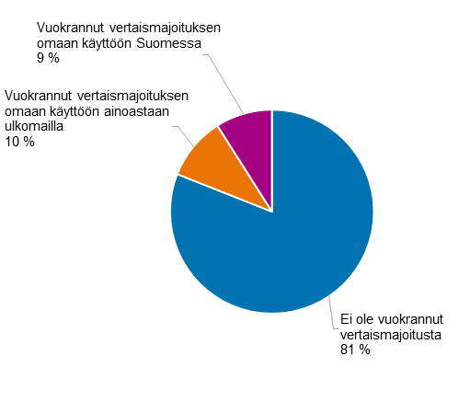
Vuokrannut vertaismajoituksen omaan käyttöön Suomessa | 0.0930752048
Vuokrannut muille asunnon vertaismajoituksen sovelluksen kautta | 0.029039463887
Vertaismajoituksen vuokranneiden keskimääräiset tulot vuokraustoiminnasta |  | 2295.4545455

HOX! Tämä on vanha indikaattori. Johon ei ole tullut päivityksiä.

Kokonaisjätemäärä
 | Kokonaisjätemäärä ja jäteintensiteetti
Vuosi | Jätemäärä (milj. t) | Jäteintensiteetti(kg/€) | Jäteintensiteetti ilman kaivosjätettä (kg/€)
2010 | 94.33 | 0.41 | 0.17
2011 | 96.60 | 0.41 | 0.17
2012 | 89.74 | 0.39 | 0.16
2013 | 98.47 | 0.43 | 0.16
2014 | 95.97 | 0.42 | 0.15
2015 | 106.71 | 0.46 | 0.13
Kokonaisjätemäärä sekä jäteintensiteetti yhteensä ja ilman kaivosjätteitä vuosina 2010–2021
2016 | 122.87 | 0.52 | 0.12
2017 | 117.07 | 0.48 | 0.12
2018 | 128.25 | 0.52 | 0.13
2019 | 116.63 | 0.47 | 0.12
2020 | 116.00 | 0.48 | 0.12
2021 | 124.84 | 0.50 | 0.12

Yhdyskuntajätteet
 | Yhdyskuntajätteen hyödyntäminen
Vuosi | Yhdyskuntajätteet kierrätysaste (%) | EU-keskiarvo kierrätysaste (%) | Kaatopaikkasijoitus ja muu loppuukäsittely (t) | Materiaalihyödyntäminen (t) | Energiahyödyntäminen (t)
2010 | 33% | 39% | 1,140,721 | 822,152 | 557,131
2011 | 35% | 40% | 1,093,277 | 946,234 | 672,209
2012 | 33% | 41% | 900,674 | 912,596 | 924,825
2013 | 33% | 42% | 672,398 | 872,210 | 1,136,939
2014 | 33% | 43% | 457,733 | 856,326 | 1,315,820
2015 | 41% | 45% | 314,762 | 1,111,338 | 1,312,180
2016 | 42% | 46% | 89,535 | 1,163,566 | 1,514,830
2017 | 41% | 47% | 25,902 | 1,140,133 | 1,645,554
2018 | 42% | 47% | 22,920 | 1,285,711 | 1,732,451
2019 | 43% | 48% | 30,369 | 1,357,227 | 1,735,109
2020 | 42% | 48% | 20,538 | 1,370,633 | 1,904,986
2021 | 37% | 49% | 20,587 | 1,252,390 | 2,103,188

Biokaasu_x0009__x0009__x0009__x0009__x0009_
Biokaasun tuotanto ja hyödyntäminen
Vuosi | Biokaasun hyödyntäminen (GWh) | Soihtupoltto (GWh)
2010 | 470 | 205 | 0.6962962963
2011 | 617 | 138 | 0.81721854305
2012 | 674 | 115 | 0.85424588086
2013 | 674 | 126 | 0.8425
2014 | 710 | 101 | 0.87546239211
Biokaasun tuotanto ja hyödyntäminen
 | Biokaasun hyödyntäminen (GWh) | Soihtupoltto (GWh)
2010 | 470 | 205
2011 | 617 | 138
2012 | 674 | 115
2013 | 674 | 126
2014 | 710 | 101
2015 | 738 | 91
2016 | 731 | 115
2017 | 796 | 158
2018 | 790 | 143
2019 | 741 | 153
2020 | 733 | 144
2021 | 812 | 93
 | 806 | 107
2015 | 738 | 91 | 0.8902291918
2016 | 731 | 115 | 0.86406619385
2017 | 796 | 158 | 0.83438155136
2018 | 790 | 143 | 0.84673097535
2019 | 741 | 153 | 0.8288590604
2020 | 733 | 144 | 0.83580387685
2021 | 812 | 93 | 0.89723756906
2022 | 806 | 107 | 0.88280394304

Kiertotalousaste
Materiaalien kiertotalousaste
Vuosi | Kaikki materiaali yhteensä (%) | Biomassa (%) | Metallimalmit (%) | Epämetalliset mineraalit (%) | Fossiiliset enrgiamateriaalit (%) | EU-keskiarvo (2013-2017) (%)
2013 | 3.9 % | 4.2 % | 2.7 % | 4.9 % | 1.2 % | 11.3 %
2014 | 5.4 % | 6.7 % | 6.3 % | 6.0 % | 1.2 % | 11.2 %
2015 | 3.0 % | 5.9 % | 4.0 % | 2.8 % | 2.0 % | 11.3 %
2016 | 3.7 % | 5.4 % | 2.0 % | 4.3 % | 2.1 % | 11.5 %
2017 | 3.1 % | 5.4 % | 2.0 % | 3.5 % | 1.3 % | 11.5 %
2018 | 5.2 % | 5.4 % | 2.4 % | 6.6 % | 1.5 % | 11.7 %
2019 | 3.6 % | 5.5 % | 6.6 % | 3.2 % | 1.8 % | 12.0 %
2020 | 4.5 % | 5.1 % | 5.9 % | 4.8 % | 1.8 % | 12.8 %
2021 | 4.4 % | 4.5 % | 6.1 % | 4.5 % | 3.1 % | 11.7 %
Materiaalien kiertotalousaste 2013–2021 sekä EU-keskiarvo

Uudelleenkäyttö
Uudelleenvalmistus ja uudelleenkäyttö
Vuosi | Arvo (1000 €) | määrä (kpl)
2013 | 12729 | 57597
2014 | 20435 | 93216
2015 | 16223 | 70596
2016 | 19539 | 82804
2017 | 11454 | 53359
2018 | 16708 | 74087
2019 | 16040 | 71156
2020 | 15462 | 68541
2021 | 16015 | 71034
Uudelleenpinnoitettujen renkaiden arvo ja määrät vuosina 2013–2021
2022 | 17098 | 72617

Uudelleenkäytetty elektroniikka
 | Uudelleenkäyttö (kokonaisina tai osina) | Materiaalina hyödynnetty
2010 | 288 | 44899
2011 | 535 | 46409
2012 | 564 | 47286
2013 | 1089 | 50805
2014 | 833 | 77640
2015 | 913 | 52794
2016 | 2116 | 51437
2017 | 2749 | 56108
2018 | 2102 | 57720
2019 | 3322 | 61016
Uudelleenkäytetty ja materiaalina hyödynnetty sähkö- ja elektroniikkaromu vuosina 2010-2019
 | Uudelleenkäyttö (kokonaisina tai osina) | Materiaalina hyödynnetty
2010 | 288 | 44899
2011 | 535 | 46409
2012 | 564 | 47286
2013 | 1089 | 50805
2014 | 833 | 77640
2015 | 913 | 52794
2016 | 2116 | 51437
2017 | 2749 | 56108
2018 | 2102 | 57720
2019 | 3322 | 61016

HOX! Tämä on vanha indikaattori. Johon ei ole tullut päivityksiä.

